Foglio1
CALCOLO FILTRI DI ALTA FREQUENZA

 | PASSA BASSO A PI GRECO
 |  |  |  |  | 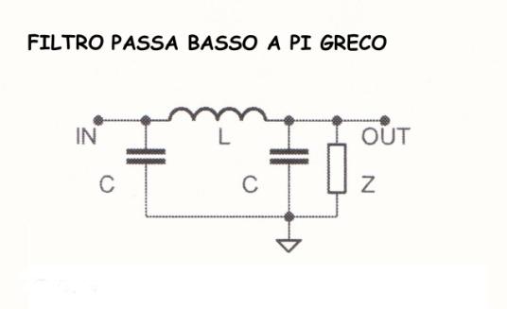
INPUT | F |  | MHz | Es. 2,2

 | Z |  | Ω | Es. 50

OUTPUT | L | #DIV/0! | μH

 | C | #DIV/0! | pF

 | PASSA BASSO A T
 |  |  |  |  | 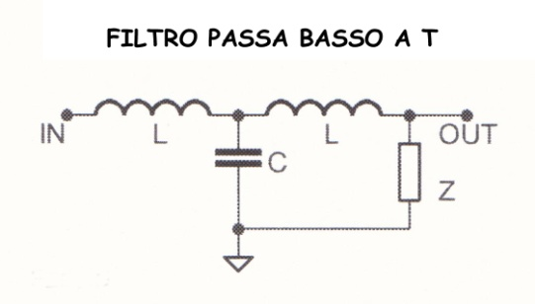
INPUT | F |  | MHz | Es. 2,2

 | Z |  | Ω | Es. 50

OUTPUT | L | #DIV/0! | μH

 | C | #DIV/0! | pF

 | PASSA ALTO A PI GRECO

INPUT | F |  | MHz | Es. 2,2 | 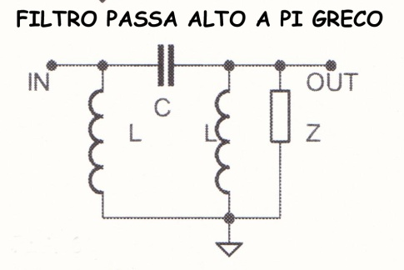

 | Z |  | Ω | Es. 50

OUTPUT | L | #DIV/0! | μH

 | C | #DIV/0! | pF

 | PASSA ALTO A T
 |  |  |  |  | 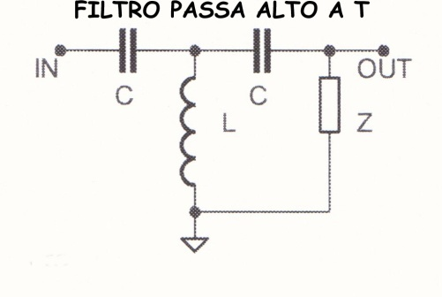
INPUT | F |  | MHz | Es. 2,2

 | Z |  | Ω | Es. 50

OUTPUT | L | #DIV/0! | μH

 | C | #DIV/0! | pF

